关系图
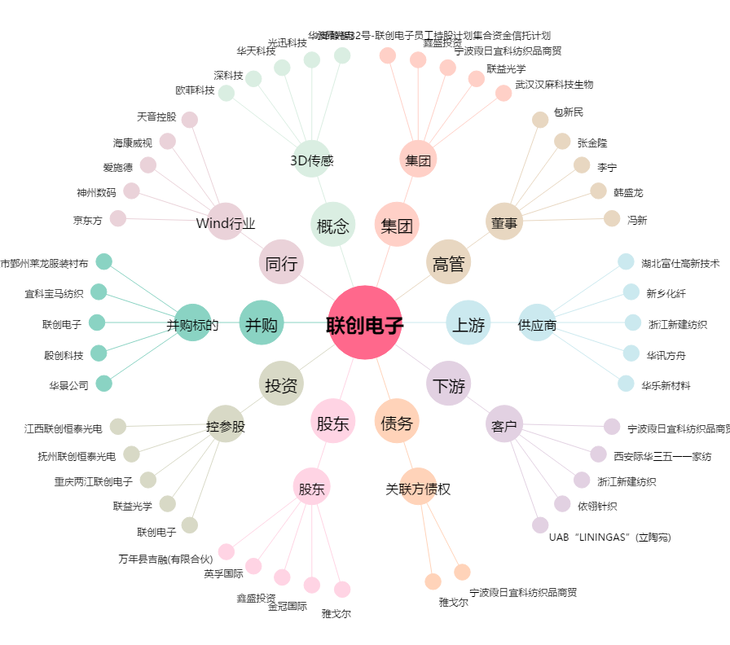
联创电子[002036.SZ] - 关系概览图

